丸尾杯要項
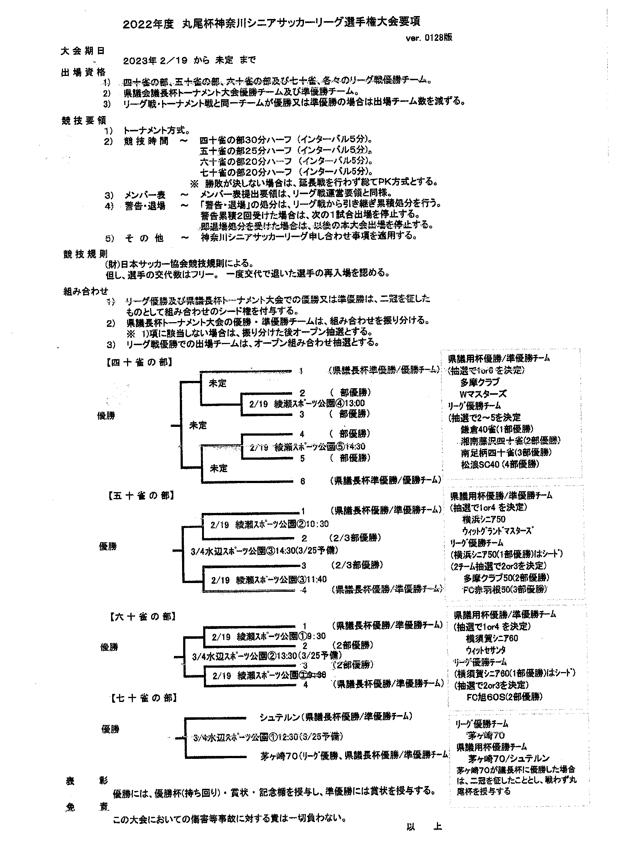
Ｐ．４／４

